Sheet1
2막 | 맵이름 | 노말 강투 / 잔혈 |  | 하드 강투 / 잔혈 |  |  | 레벨업효율 장비레벨+(상재) |  | 레이드 |  | 클리어 | 더보기 |  | 더보기뺀 | 레이드 |  | 클리어 | 더보기 |  | 더보기뺀
1관 | 사무친 절규의 협곡 | 450 | 600 | 900 | 1200 |  |  |  | 성당3단계 |  | 50,000 | 16,000 |  | 34,000 | 성당2단계 |  | 40,000 | 12,800 |  | 27,200
2관 | 몽환의 아페이론 | 610 | 810 | 1200 | 1600 |  | 1680 | 16+(10) | 세르카나메 |  | 54,000 | 17,280 |  | 36,720 | 성당1단계 |  | 30,000 | 9,600 |  | 20,400
 |  |  |  |  |  |  | 1700 | 18+(20) | 세르카하드 |  | 44,000 | 14,080 |  | 29,920 | 세르카노말 |  | 35,000 | 11,200 |  | 23,800
3막 | 맵이름 | 노말 강투 / 잔혈 |  | 하드 강투 / 잔혈 |  |  | 1710 | 18+(30) | 종막하드 |  | 52,000 | 16,640 |  | 35,360 | 종막노말 |  | 40,000 | 12,800 |  | 27,200
1관 | 부서진 결계의 땅 | 510 | 680 | 820 | 1100 |  | 1720 | 20+(30) | 4막하드 |  | 42,000 | 13,440 |  | 28,560 | 4막노말 |  | 33,000 | 10,560 |  | 22,440
2관 | 사라진 자들의 골짜기 | 480 | 640 | 880 | 1170 |  | 1730 | 20+(40)
3관 | 우레치는 폭풍의 탑 | 1050 | 1400 | 1920 | 2560 |  |  |  | 경매 계산기(8인 기준) |  |  |  |  |  | 레이드 |  | 클리어 | 보석 합성
 |  |  |  |  |  |  |  |  | 거래소 가격 |  |  | 10,000 |  |  | 3막하드 |  | 27,000 | 보석 | 1레벨 |  | 2레벨
4막 | 맵이름 | 노말 강투 / 잔혈 |  | 하드 강투 / 잔혈 |  |  |  |  | 입찰 추천가 |  |  | 7,560 |  |  | 3막노말 |  | 21,000 | 10레벨 | 19683 |  | 6,561
1관 | 파멸의 성채 | 740 | 990 | 1425 | 1900 |  |  |  | 경매 계산기(4인 기준) |  |  |  |  |  | 2막하드 |  | 23,000 | 9레벨 | 6561 |  | 2,187
2관 | 파멸의 성채 | 950 | 1270 | 1575 | 2100 |  |  |  | 거래소 가격 |  |  | 10,000 |  |  | 2막노말 |  | 16,500 | 8레벨 | 2187 |  | 729
 |  |  |  |  |  |  |  |  | 입찰 추천가 |  |  | 6,480 |  |  | 1막하드 |  | 18,000 | 7레벨 | 729 |  | 243
종막 | 맵이름 | 노말 강투 / 잔혈 |  | 하드 강투 / 잔혈 |  | 더퍼 강투 / 잔혈 |  |  |  |  |  |  |  |  |  |  |  | 6레벨 | 243 |  | 81
1관 | 최후의 날 | 1190 | 1590 | 2370 | 3170 | 3660 |  | 4900 | 4티어 악세 단계별 힘민지 최대수치 |  |  |  |  |  |  |  |  | 5레벨 | 81 |  | 27
2관 | 최후의 날 | 1050 | 1400 | 4200 | 5625 | 6160 |  | 8200 | 목걸이 | 0 | 15,357 | 귀걸이 | 0 | 11,944 | 반지 | 0 | 11,091 | 4레벨 | 27 |  | 9
 |  |  |  |  |  |  |  |  |  | 1 | 15,714 |  | 1 | 12,222 |  | 1 | 11,349 | 3레벨 | 9 |  | 3
세르카 | 맵이름 | 노말 강투 / 잔혈 |  | 하드 강투 / 잔혈 |  | 나메 강투 / 잔혈 |  |  |  | 2 | 16,428 |  | 2 | 12,778 |  | 2 | 11,865 | 2레벨 | 3 |  | 1
1관 | 빙결의 성소 | 1100 | 1480 | 2300 | 3070 | 3580 |  | 4770 |  | 3 | 17,857 |  | 3 | 13,889 |  | 3 | 12,897 | 1레벨 | 1
 |  | 1.83 | 2.46 | 3.83 | 5.11 | 5.96 |  | 7.95
2관 | 빙결의 성소 | 1430 | 1900 | 2980 | 3970 | 4620 |  | 6160 | 영지제작 - 물약 |  |  |  |  |  | 영지제작 - 특수
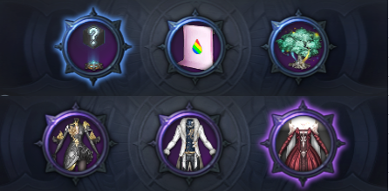
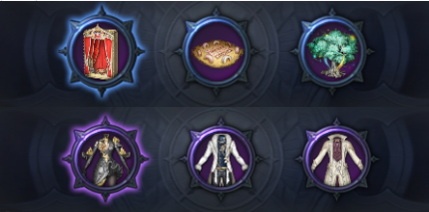
 |  | 2.38 | 3.16 | 4.96 | 6.61 | 7.7 |  | 10.26

성당 | 맵이름 | 1단계 강투 / 잔혈 |  | 2단계 강투 / 잔혈 |  | 3단계 강투 / 잔혈
1관 | 구원의 종탑 | 934 | 1245 | 2230 | 2974 | 3608 |  | 4810
 |  | 1.56 | 2.08 | 3.72 | 4.96 | 6.01 |  | 8.02
2관 | 구원의 종탑 | 938 | 1250 | 2296 | 3061 | 3783 |  | 5044
 |  | 1.56 | 2.08 | 3.83 | 5.1 | 6.31 |  | 8.41

